圖表索引
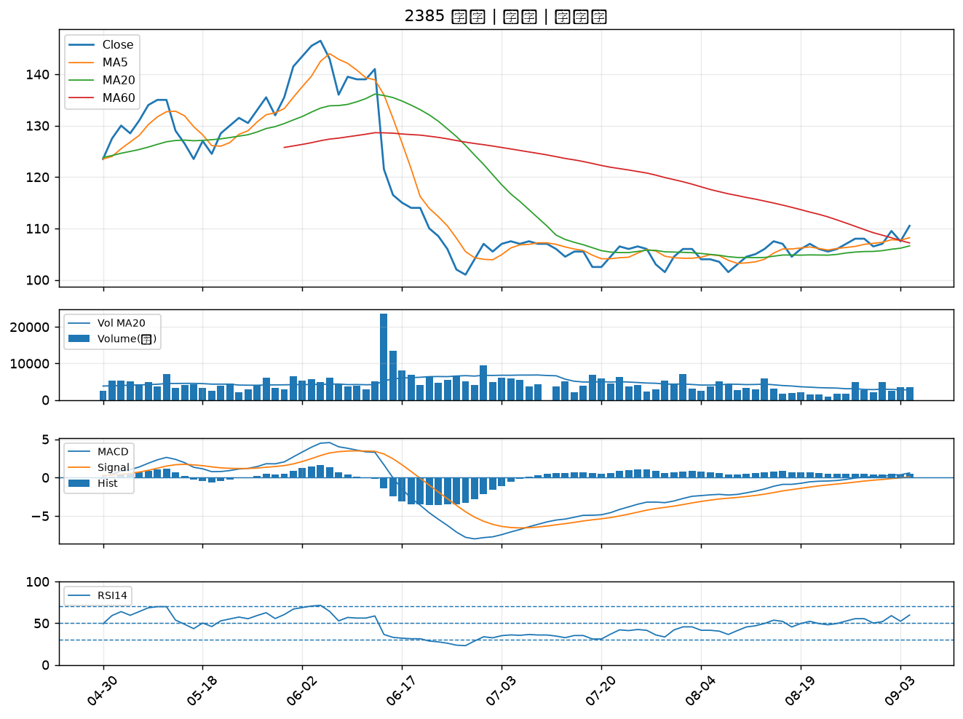
股票代號 | 股票名稱 | 市場 | 買進觀察分級 | 主力突破分數 | 圖表路徑
3094 | 聯傑 | 上市 | A級 | 6 | output/charts/20260904/3094_聯傑.png
2034 | 允強 | 上市 | A級 | 5 | output/charts/20260904/2034_允強.png
3017 | 奇鋐 | 上市 | A級 | 4 | output/charts/20260904/3017_奇鋐.png
2520 | 冠德 | 上市 | A級 | 4 | output/charts/20260904/2520_冠德.png
4979 | 華星光 | 上櫃 | A級 | 3 | output/charts/20260904/4979_華星光.png
3714 | 富采 | 上市 | A級 | 3 | output/charts/20260904/3714_富采.png
7788 | 松川精密 | 上市 | A級 | 3 | output/charts/20260904/7788_松川精密.png
8064 | 東捷 | 上櫃 | B級 | 5 | output/charts/20260904/8064_東捷.png
3591 | 艾笛森 | 上市 | B級 | 5 | output/charts/20260904/3591_艾笛森.png
2353 | 宏碁 | 上市 | B級 | 4 | output/charts/20260904/2353_宏碁.png
6271 | 同欣電 | 上市 | B級 | 4 | output/charts/20260904/6271_同欣電.png
6207 | 雷科 | 上櫃 | B級 | 4 | output/charts/20260904/6207_雷科.png
6016 | 康和證 | 上櫃 | B級 | 4 | output/charts/20260904/6016_康和證.png
6290 | 良維 | 上櫃 | B級 | 4 | output/charts/20260904/6290_良維.png
3630 | 新鉅科 | 上櫃 | B級 | 4 | output/charts/20260904/3630_新鉅科.png
2881 | 富邦金 | 上市 | B級 | 4 | output/charts/20260904/2881_富邦金.png
2305 | 全友 | 上市 | B級 | 3 | output/charts/20260904/2305_全友.png
4526 | 東台 | 上市 | B級 | 3 | output/charts/20260904/4526_東台.png
6197 | 佳必琪 | 上市 | B級 | 3 | output/charts/20260904/6197_佳必琪.png
6015 | 宏遠證 | 上櫃 | B級 | 3 | output/charts/20260904/6015_宏遠證.png
2481 | 強茂 | 上市 | B級 | 3 | output/charts/20260904/2481_強茂.png
2892 | 第一金 | 上市 | B級 | 3 | output/charts/20260904/2892_第一金.png
2885 | 元大金 | 上市 | B級 | 3 | output/charts/20260904/2885_元大金.png
4510 | 高鋒 | 上櫃 | B級 | 3 | output/charts/20260904/4510_高鋒.png
2382 | 廣達 | 上市 | B級 | 2 | output/charts/20260904/2382_廣達.png
4977 | 眾達-KY | 上市 | B級 | 2 | output/charts/20260904/4977_眾達-KY.png
2395 | 研華 | 上市 | B級 | 2 | output/charts/20260904/2395_研華.png
3167 | 大量 | 上市 | B級 | 2 | output/charts/20260904/3167_大量.png
6278 | 台表科 | 上市 | B級 | 2 | output/charts/20260904/6278_台表科.png
2385 | 群光 | 上市 | B級 | 2 | output/charts/20260904/2385_群光.png

3094 聯傑｜A級
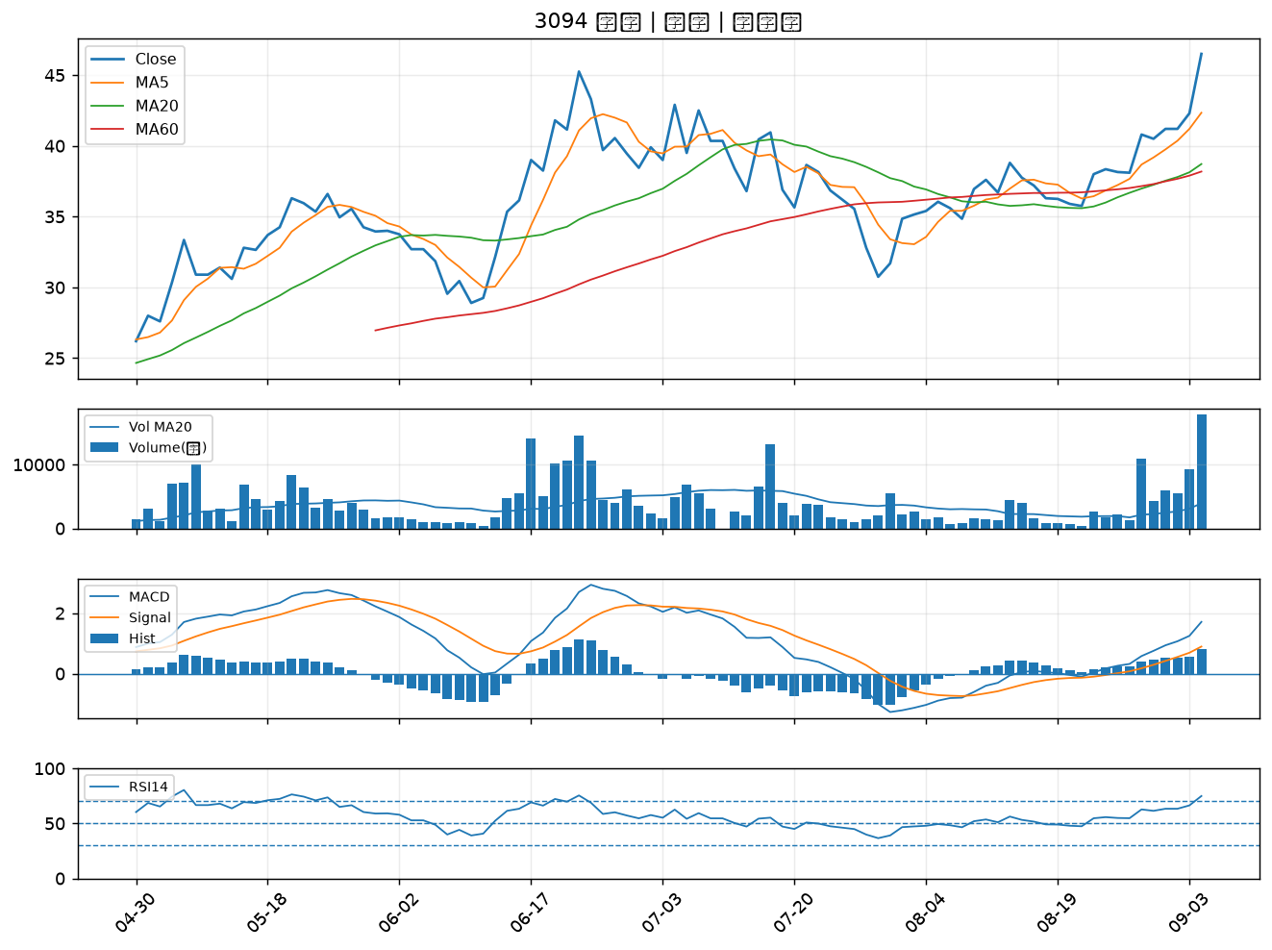

2034 允強｜A級
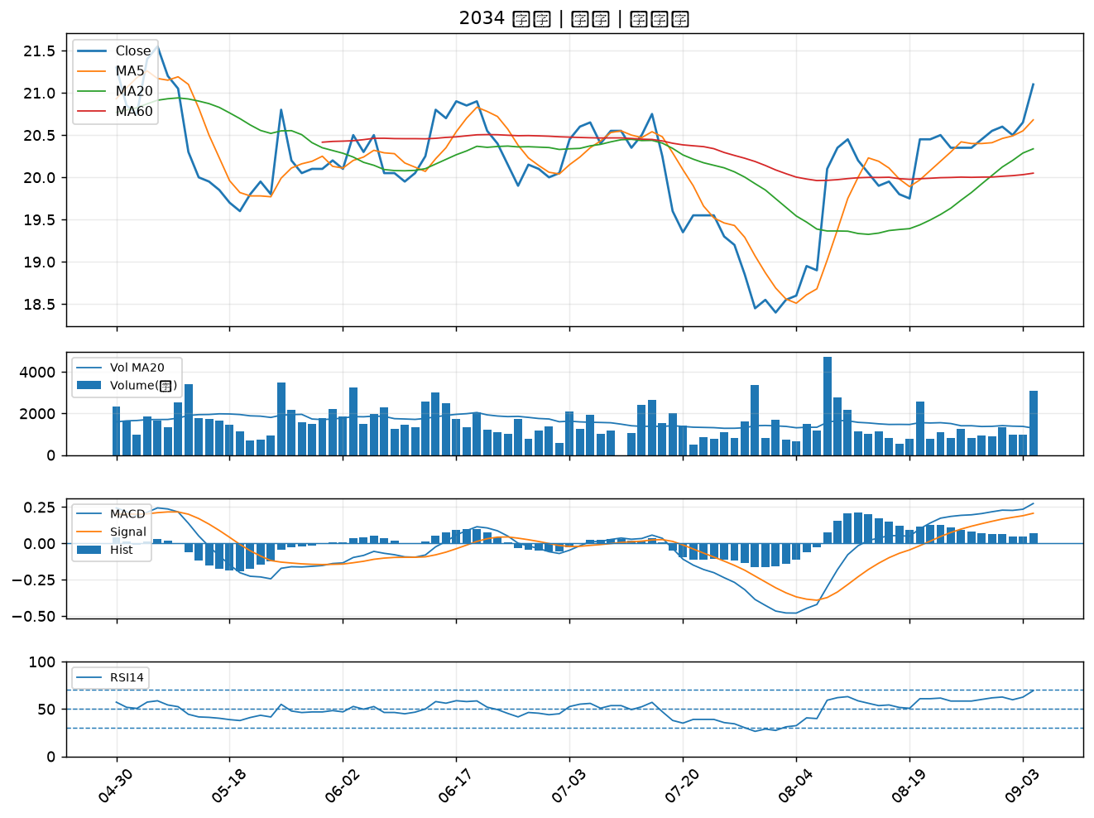

3017 奇鋐｜A級
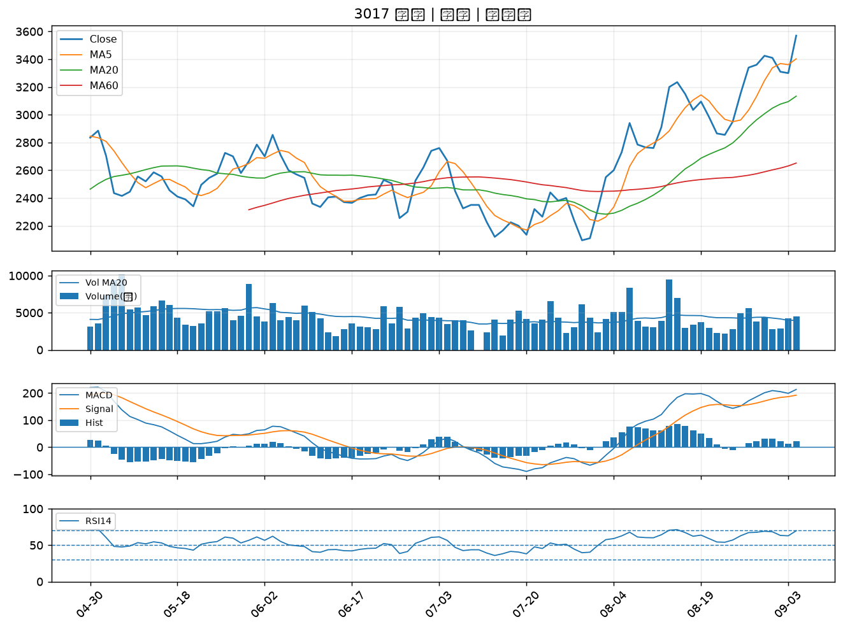

2520 冠德｜A級
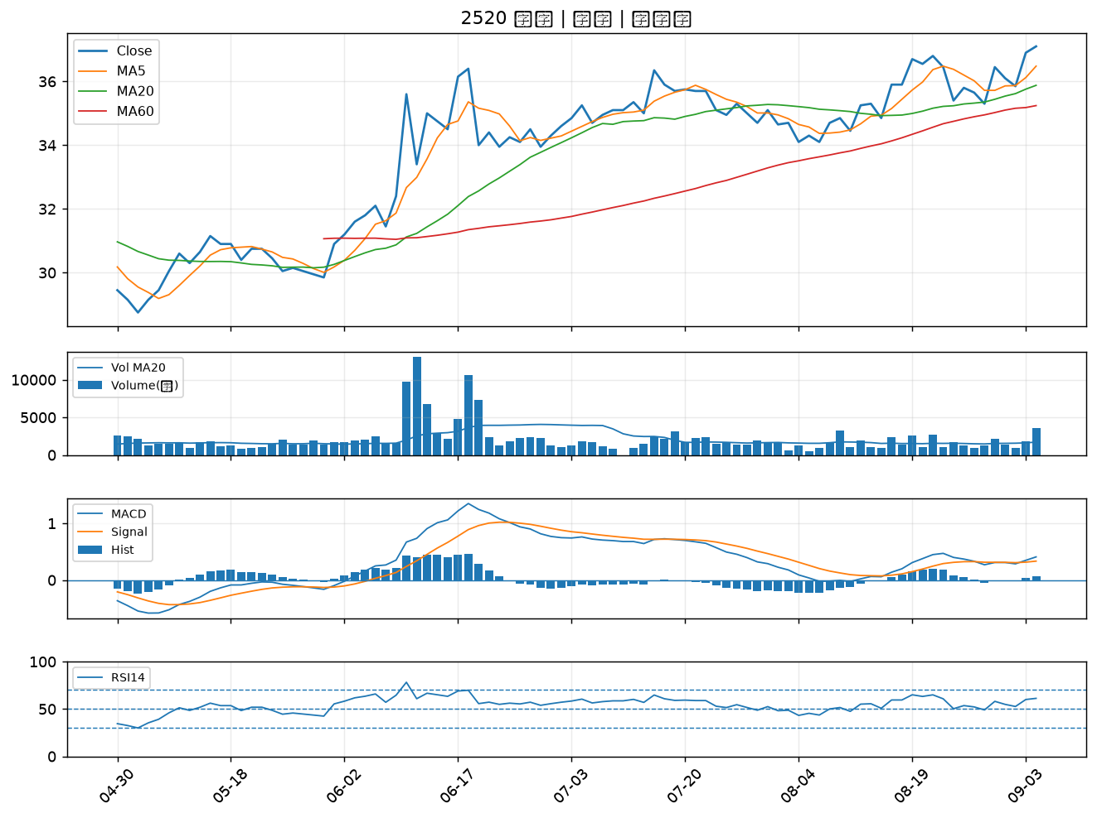

4979 華星光｜A級
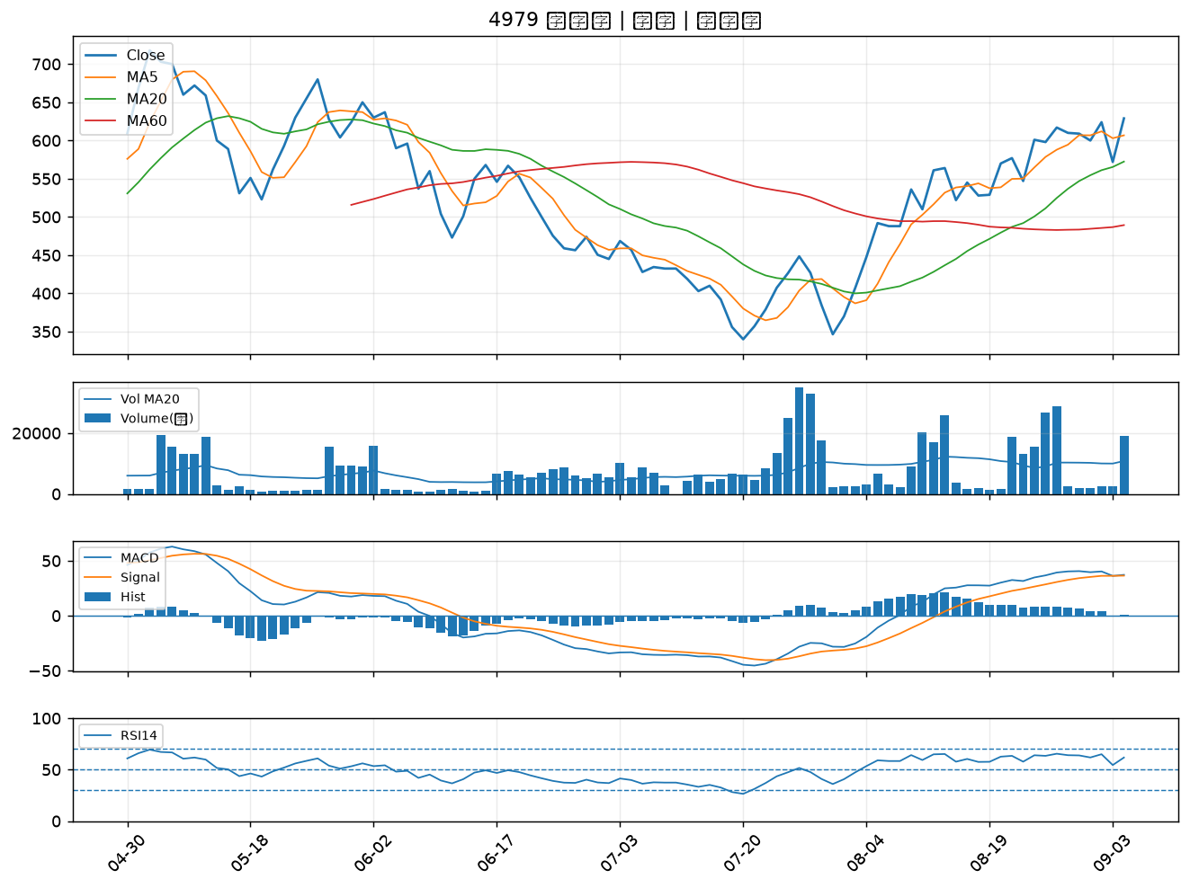

3714 富采｜A級
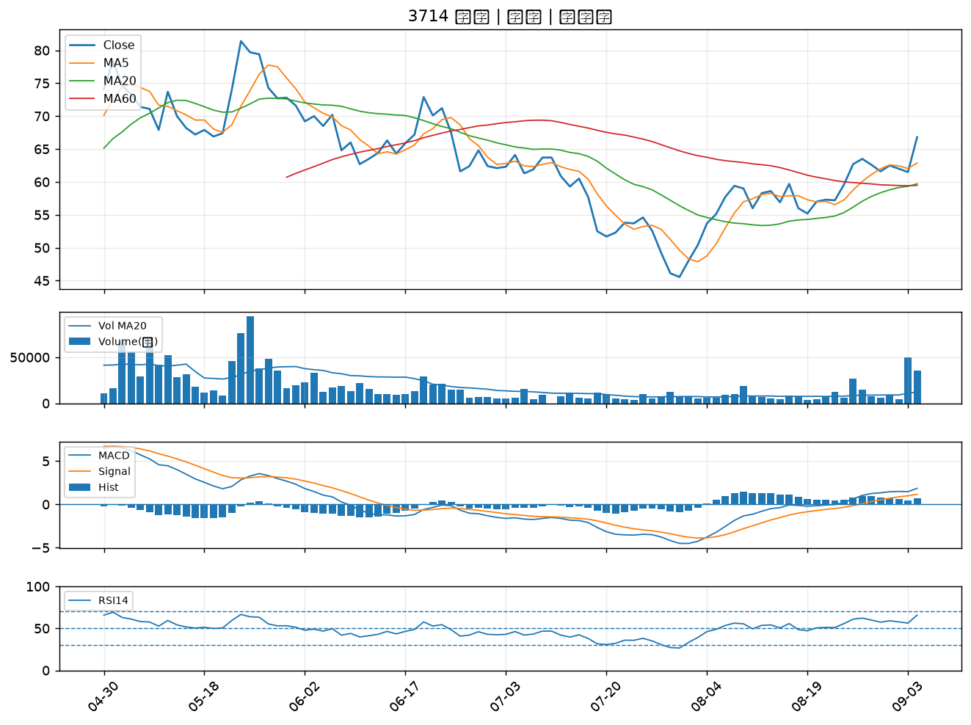

7788 松川精密｜A級
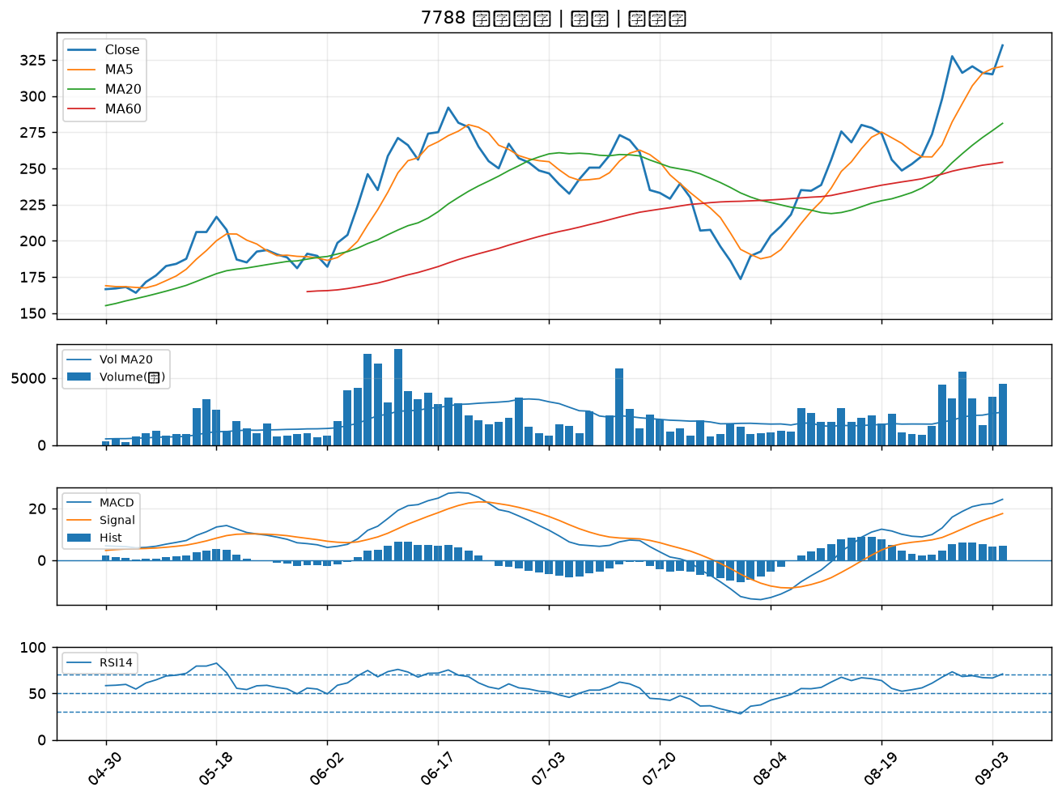

8064 東捷｜B級
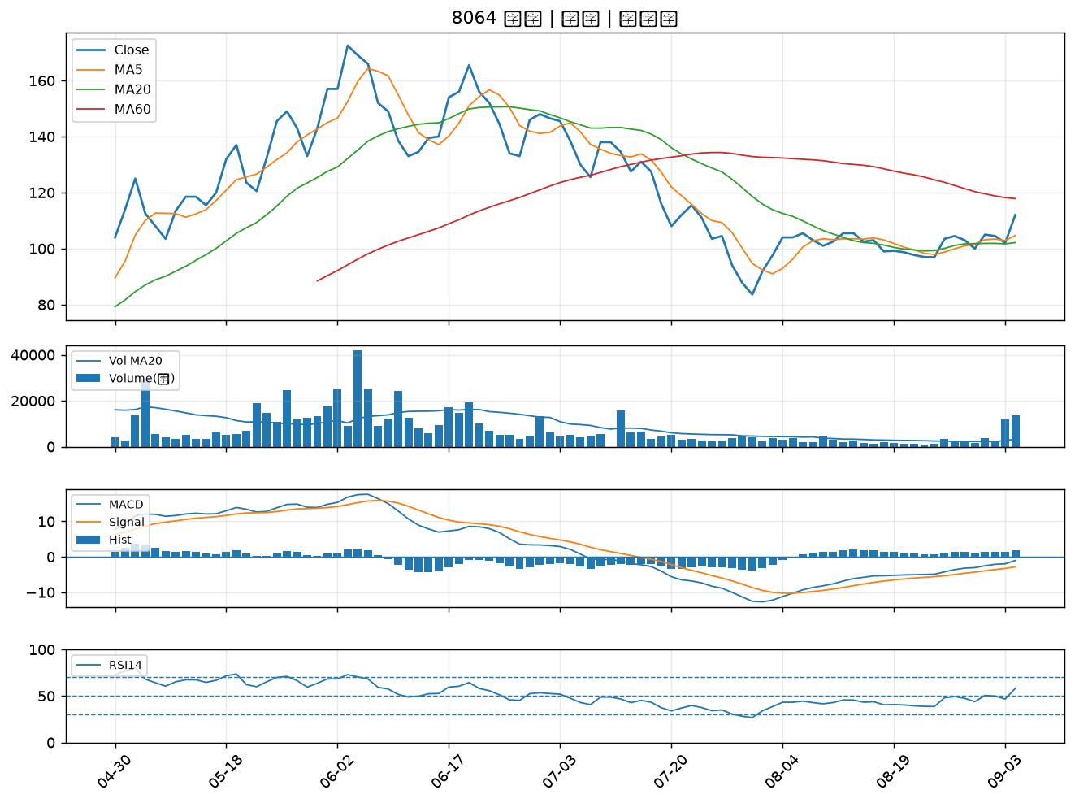

3591 艾笛森｜B級
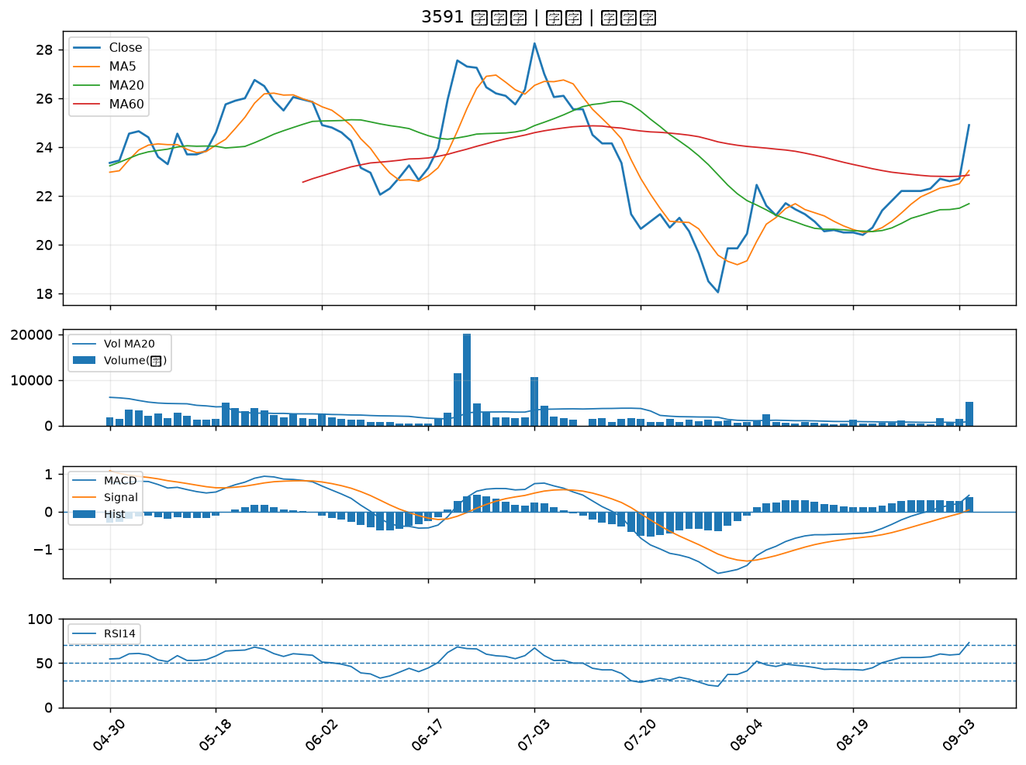

2353 宏碁｜B級
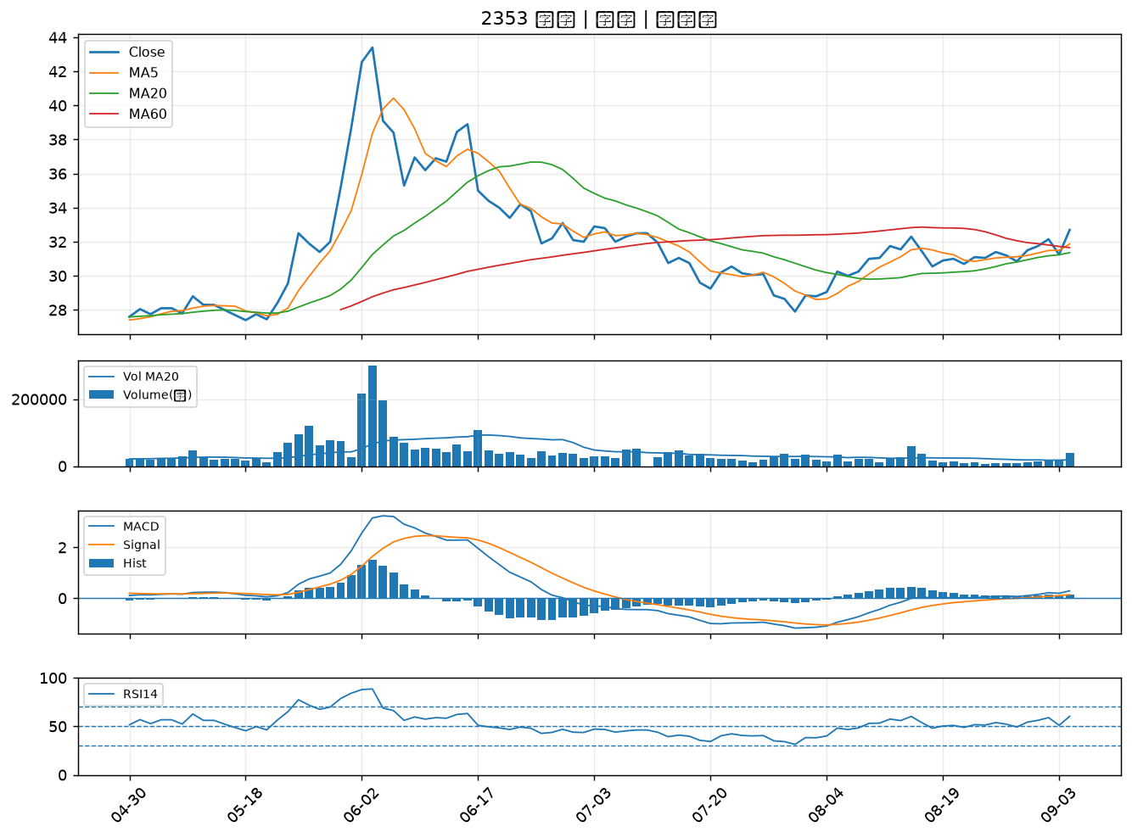

6271 同欣電｜B級
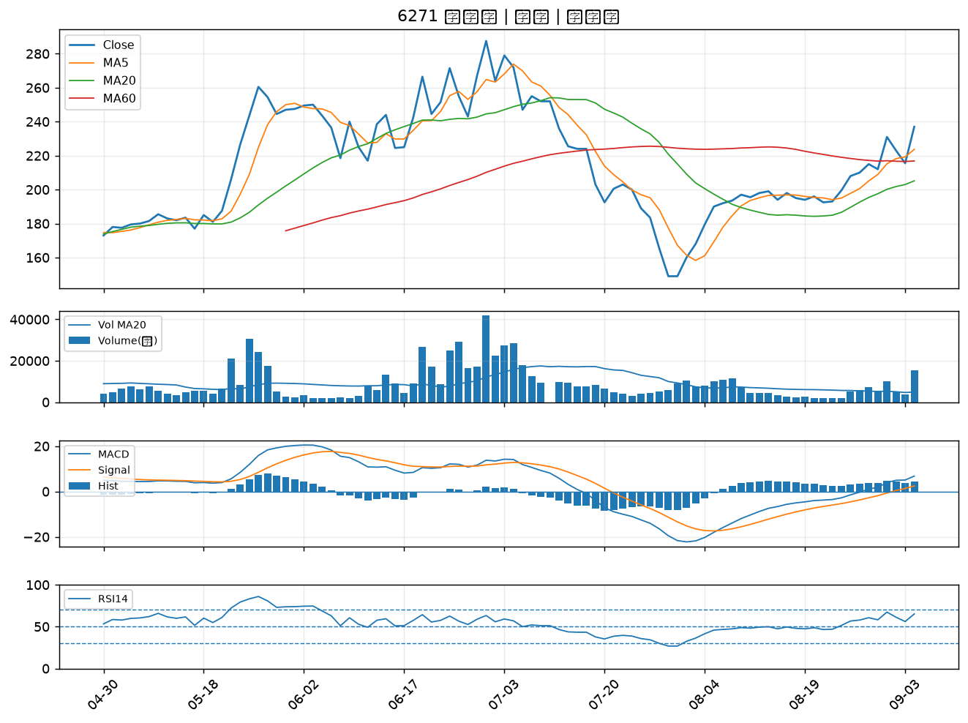

6207 雷科｜B級
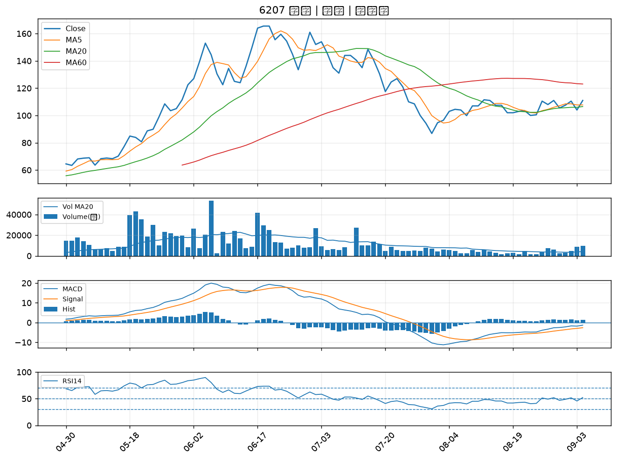

6016 康和證｜B級
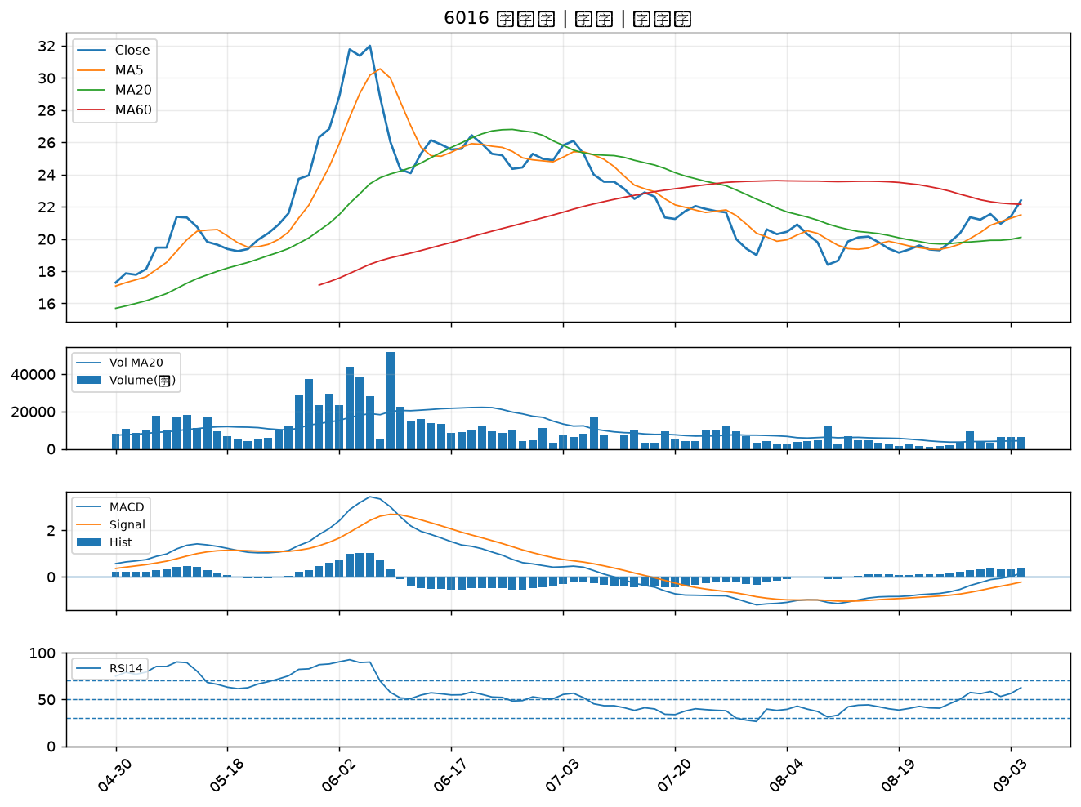

6290 良維｜B級
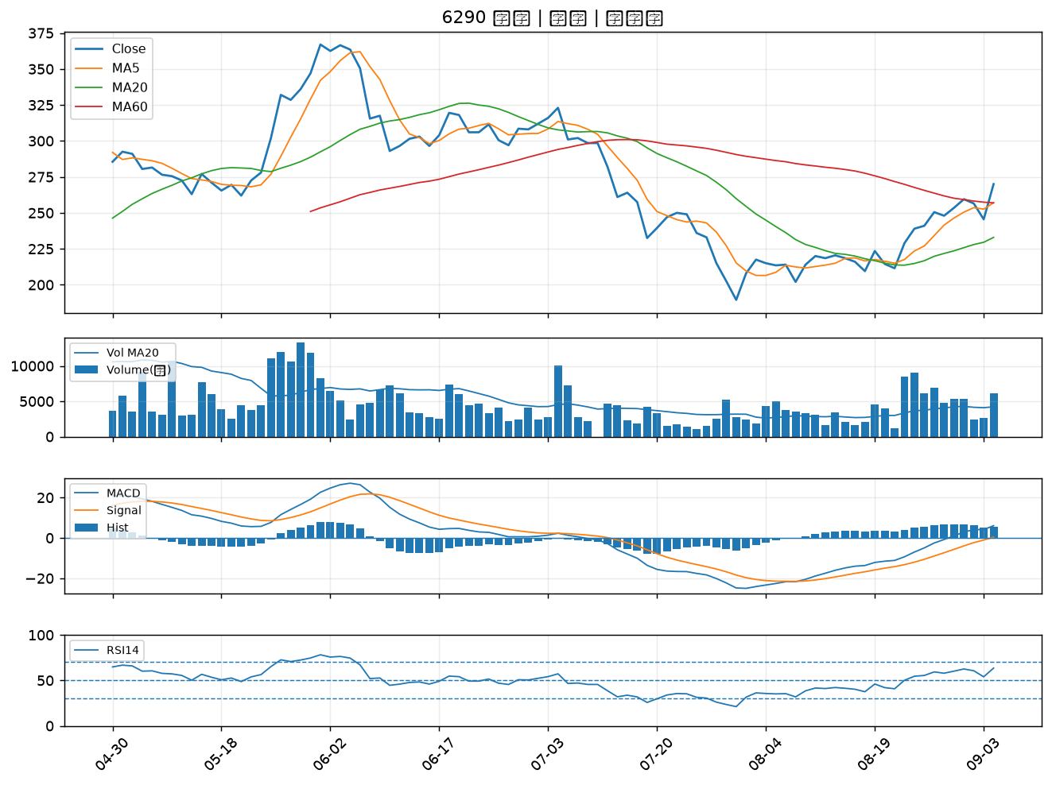

3630 新鉅科｜B級
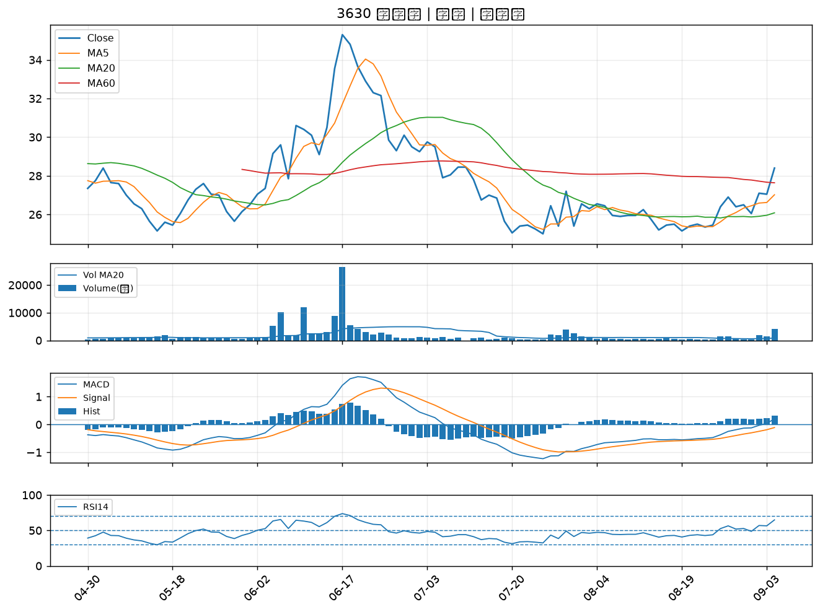

2881 富邦金｜B級
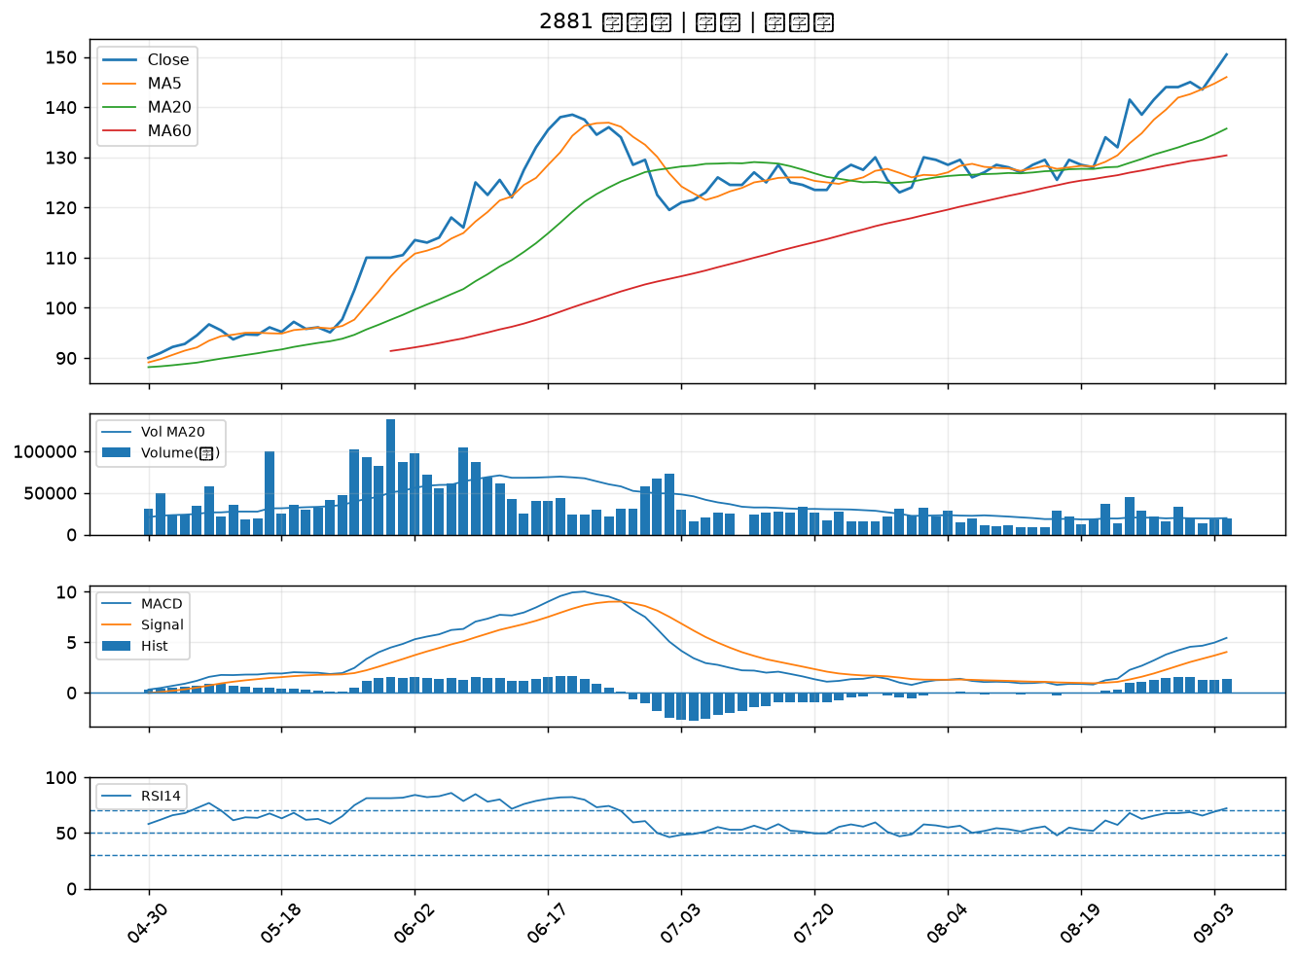

2305 全友｜B級
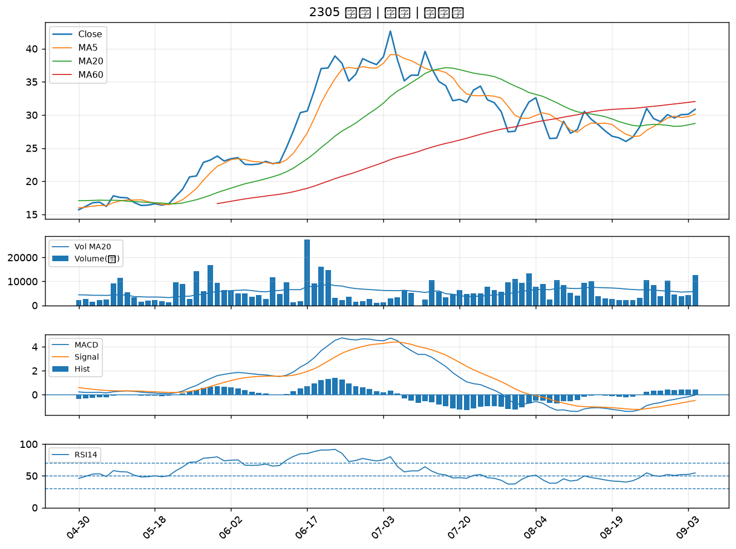

4526 東台｜B級
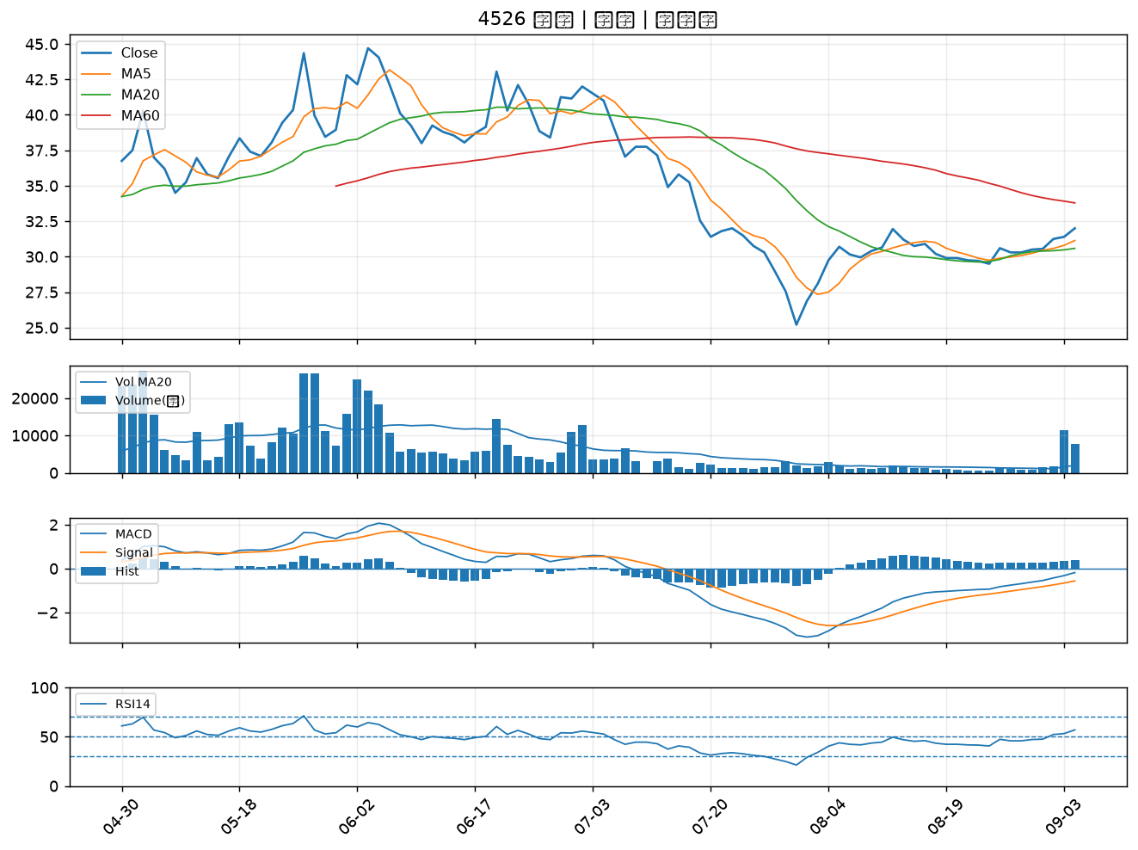

6197 佳必琪｜B級
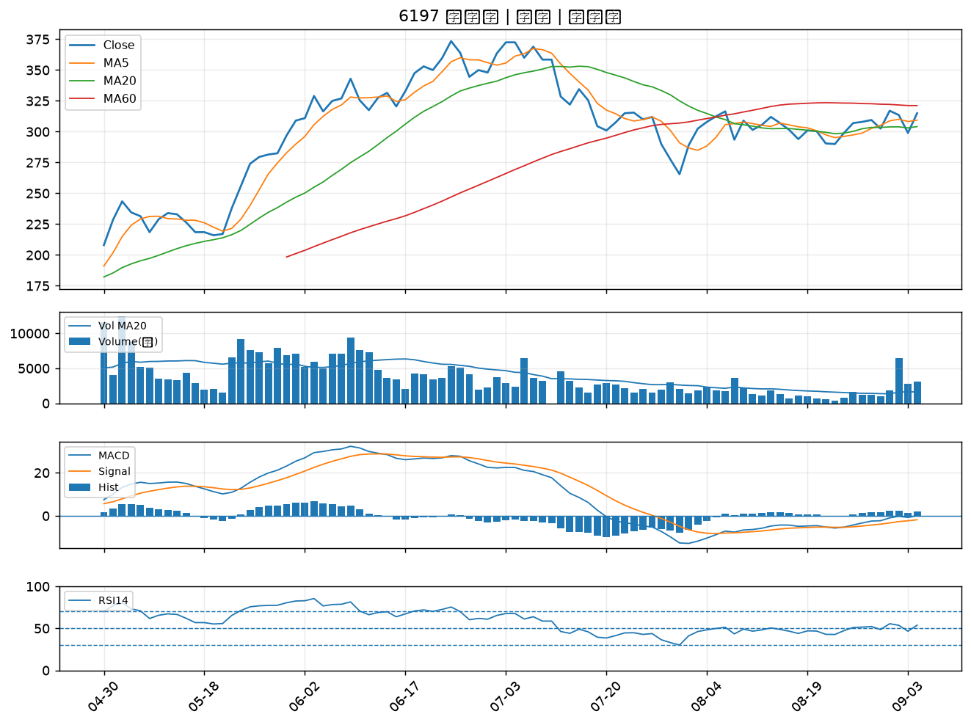

6015 宏遠證｜B級
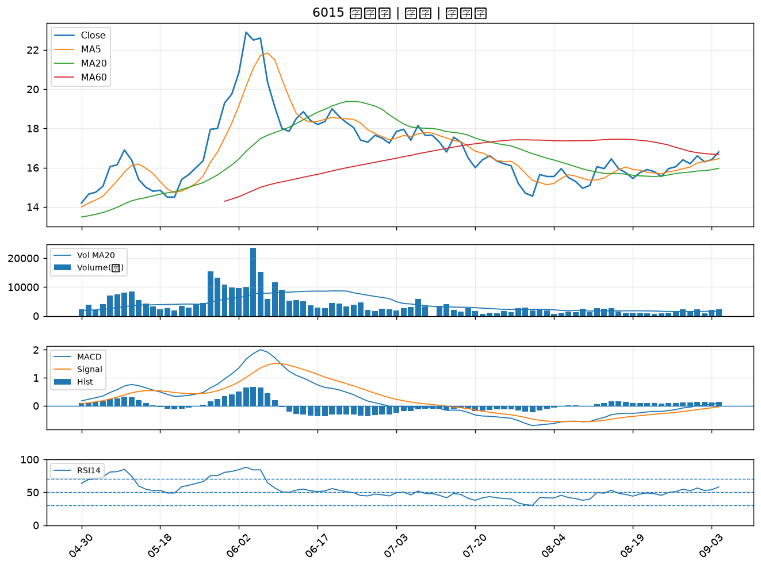

2481 強茂｜B級
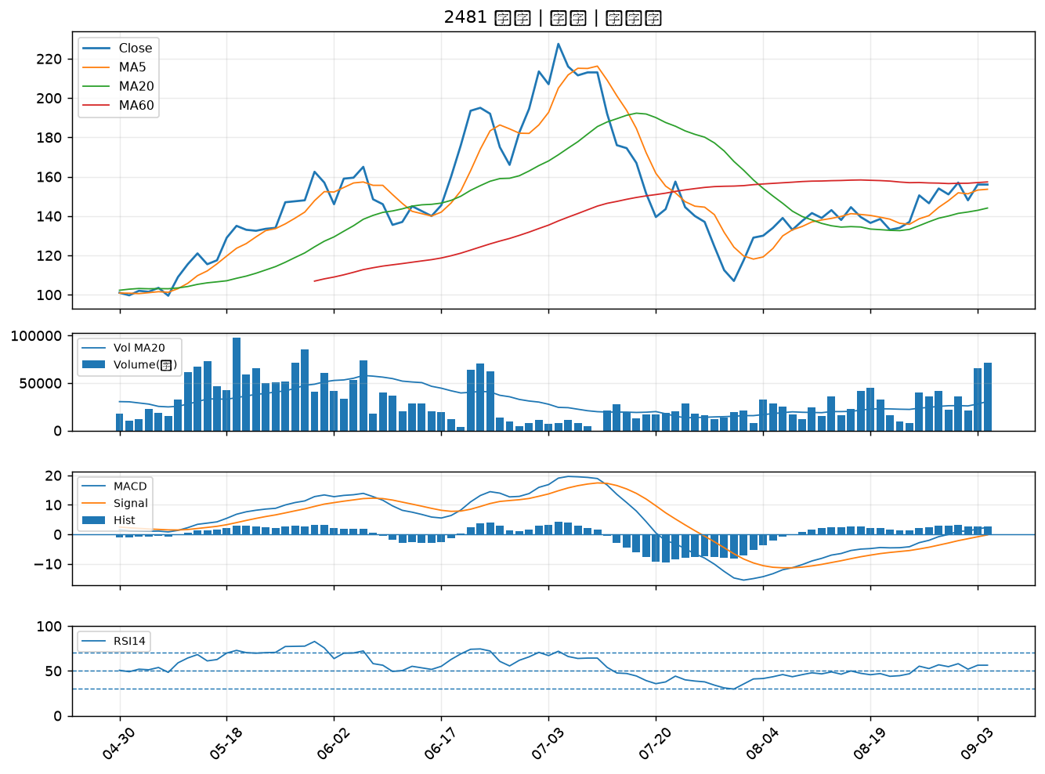

2892 第一金｜B級
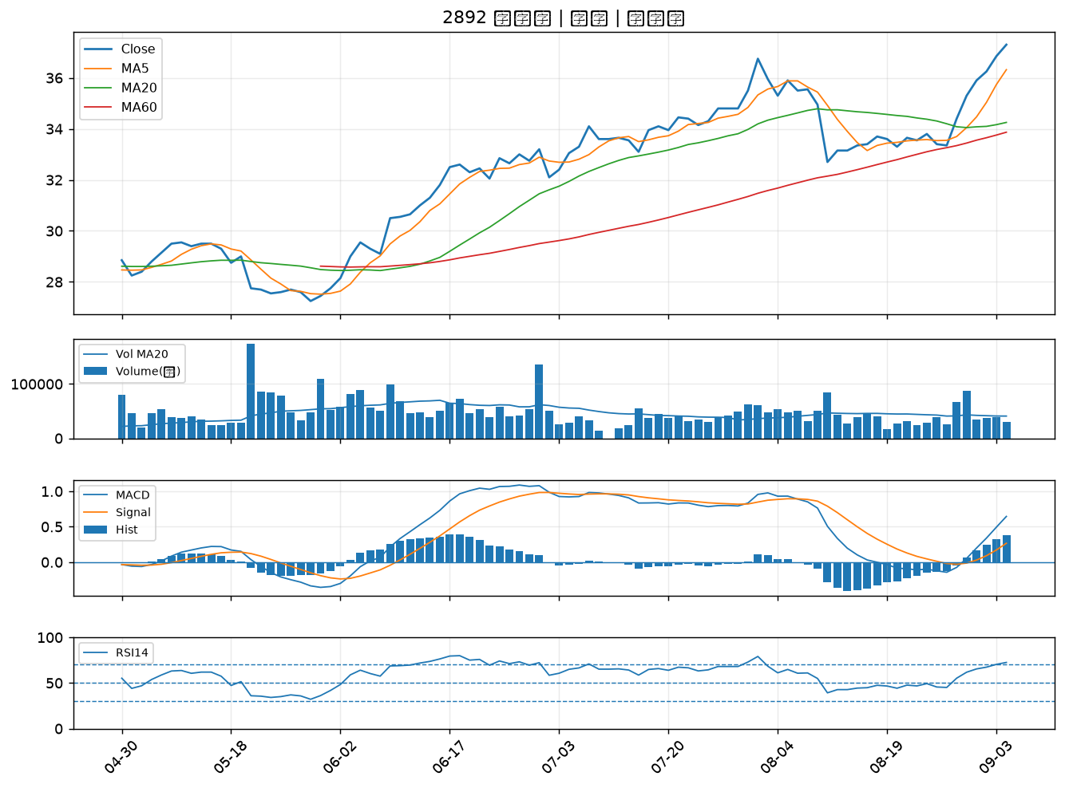

2885 元大金｜B級
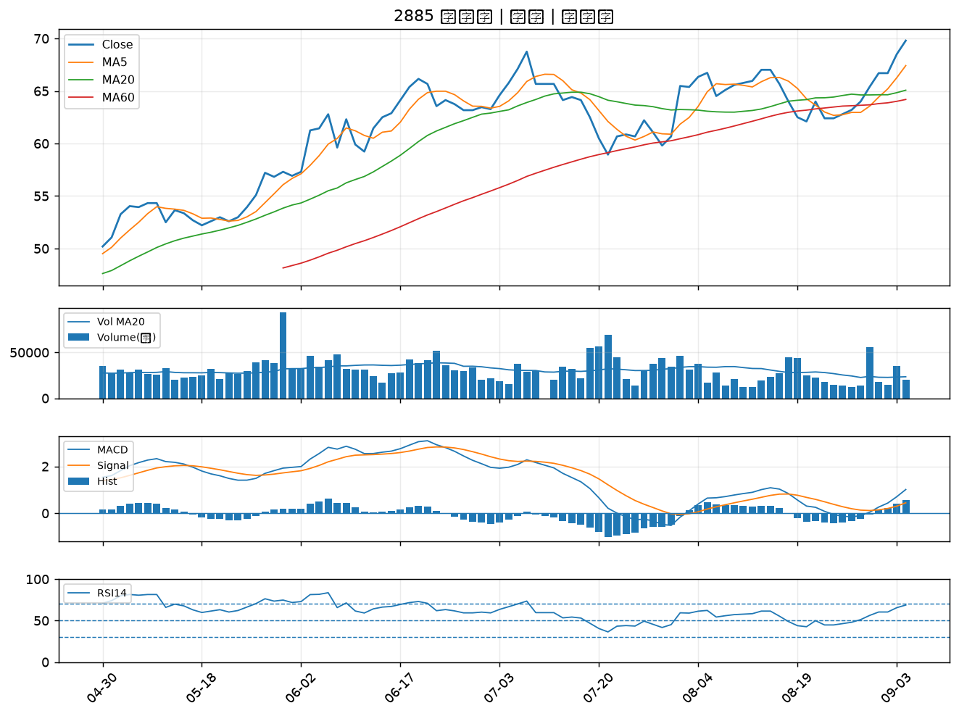

4510 高鋒｜B級
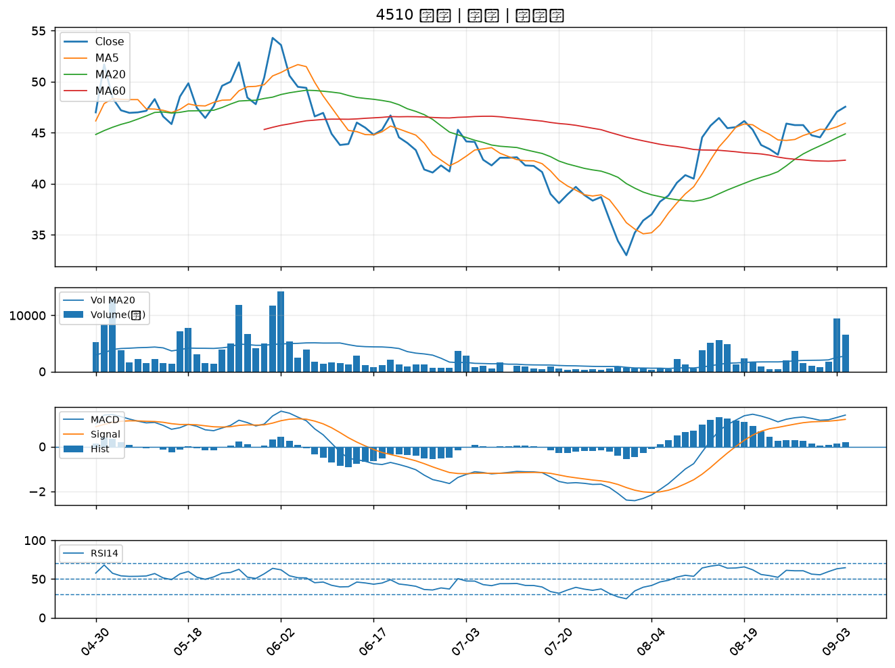

2382 廣達｜B級
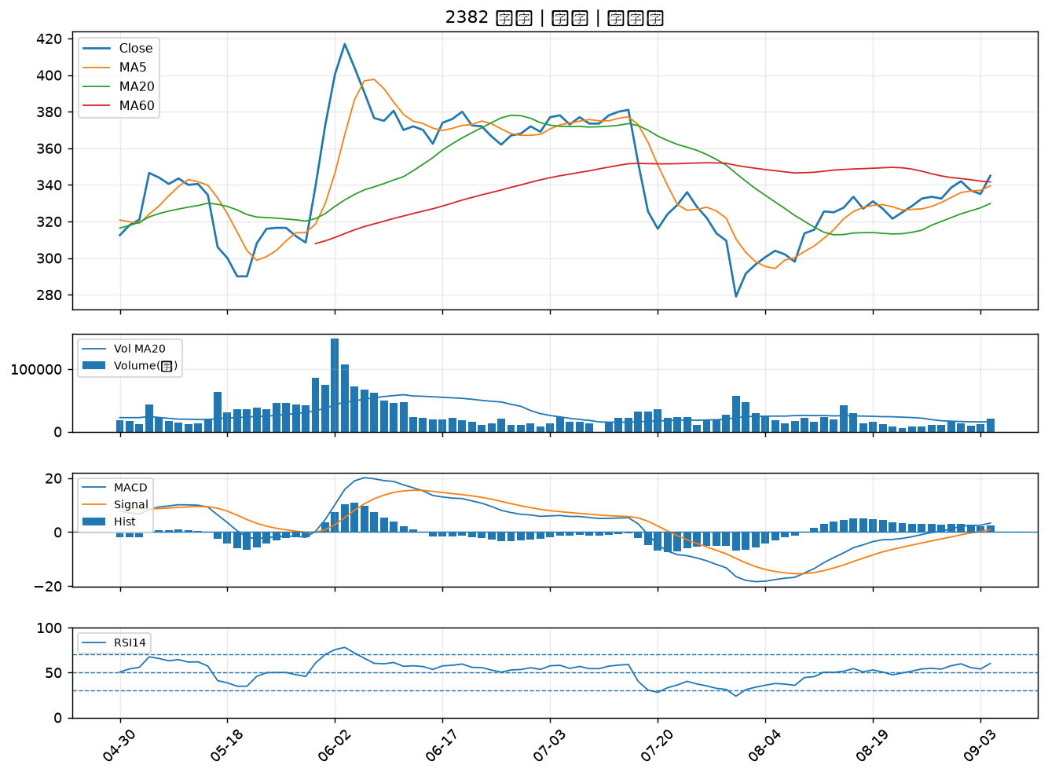

4977 眾達-KY｜B級
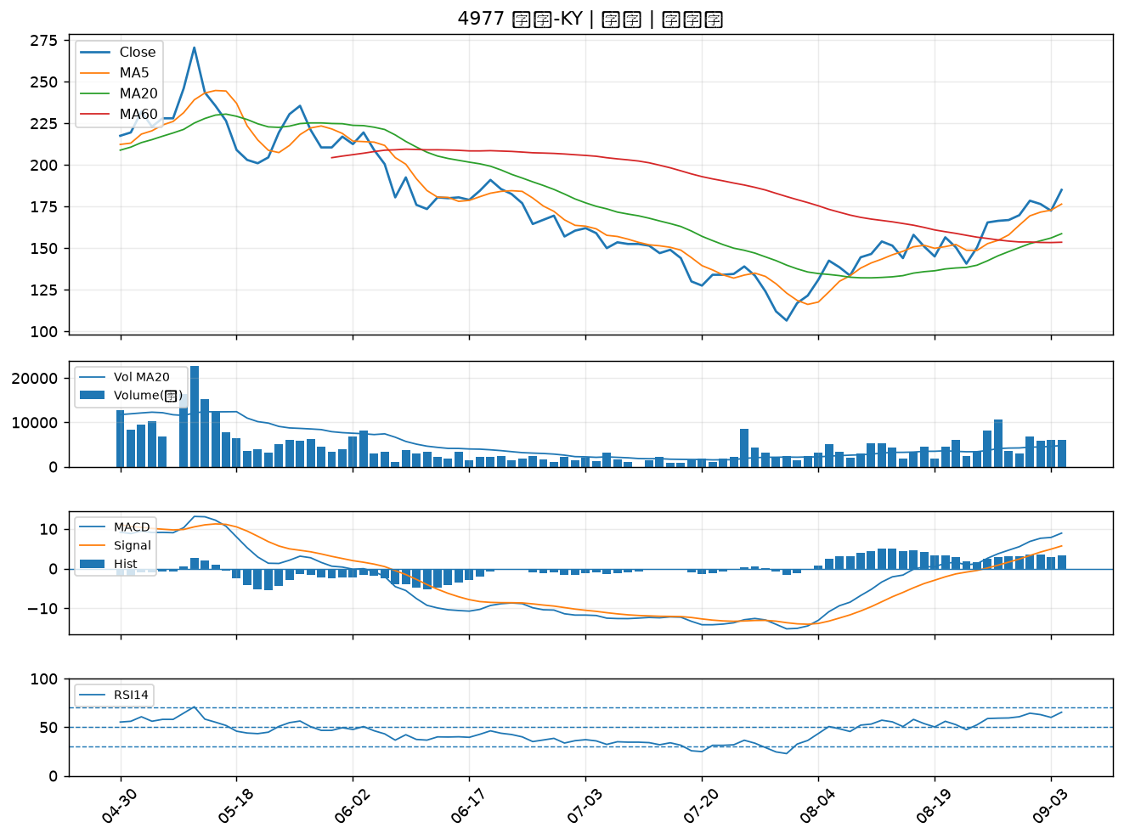

2395 研華｜B級
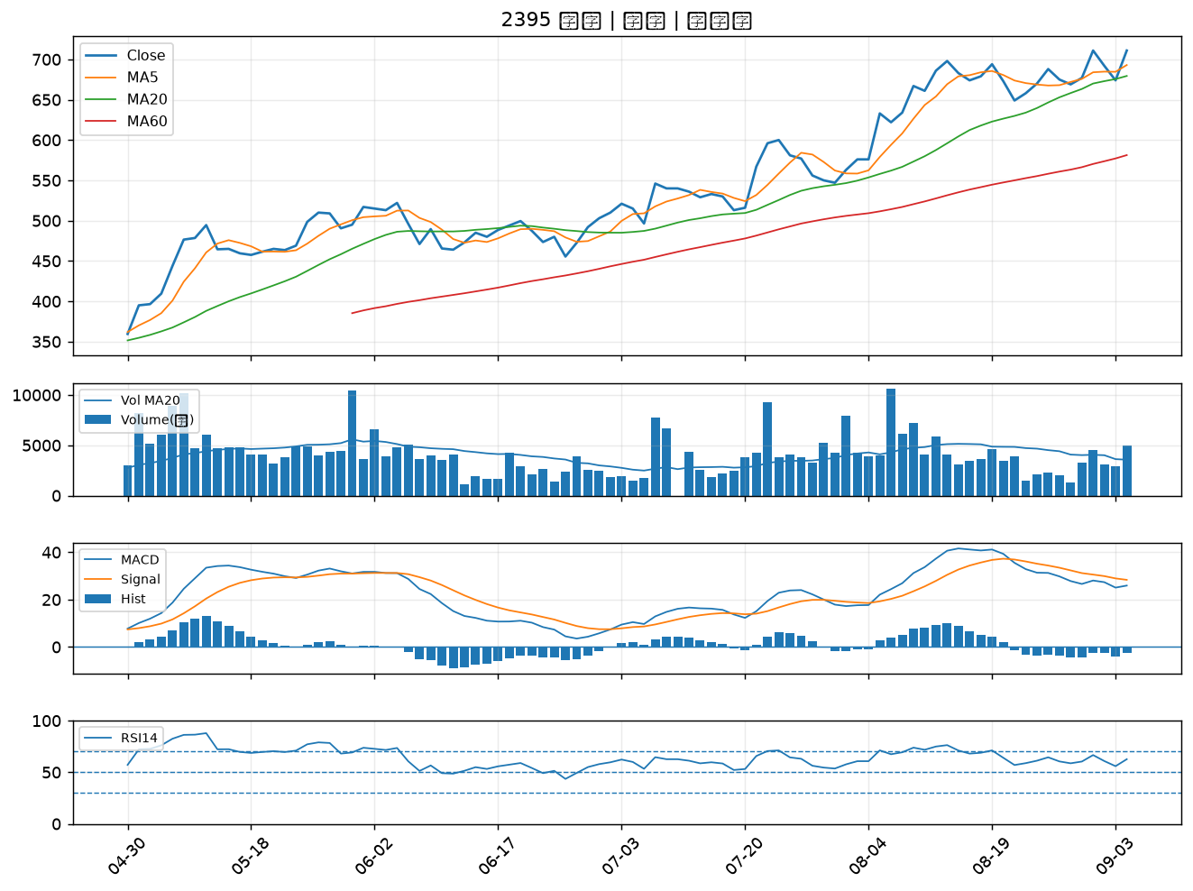

3167 大量｜B級
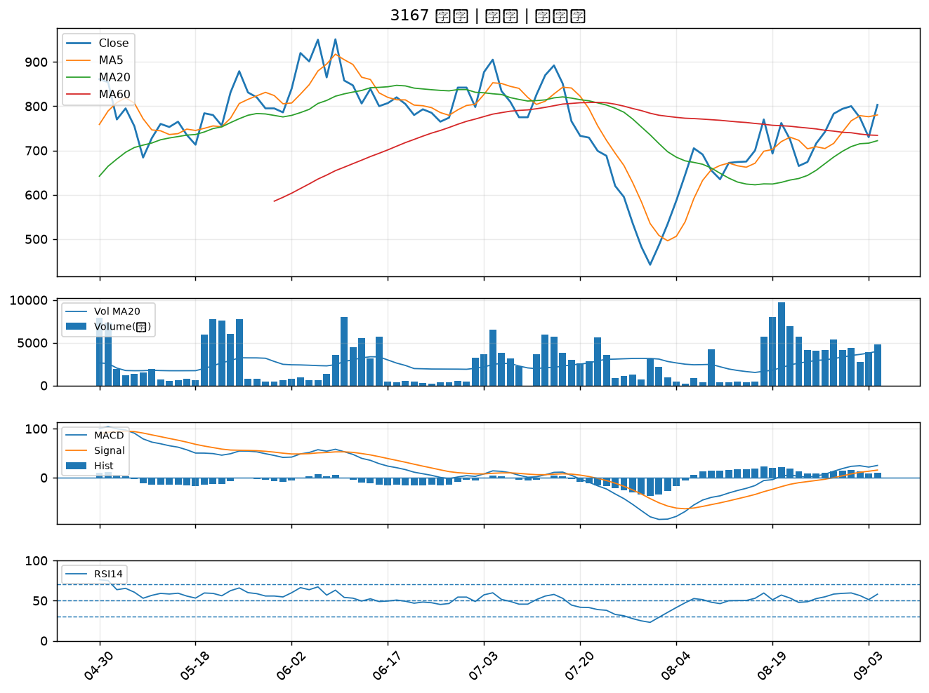

6278 台表科｜B級
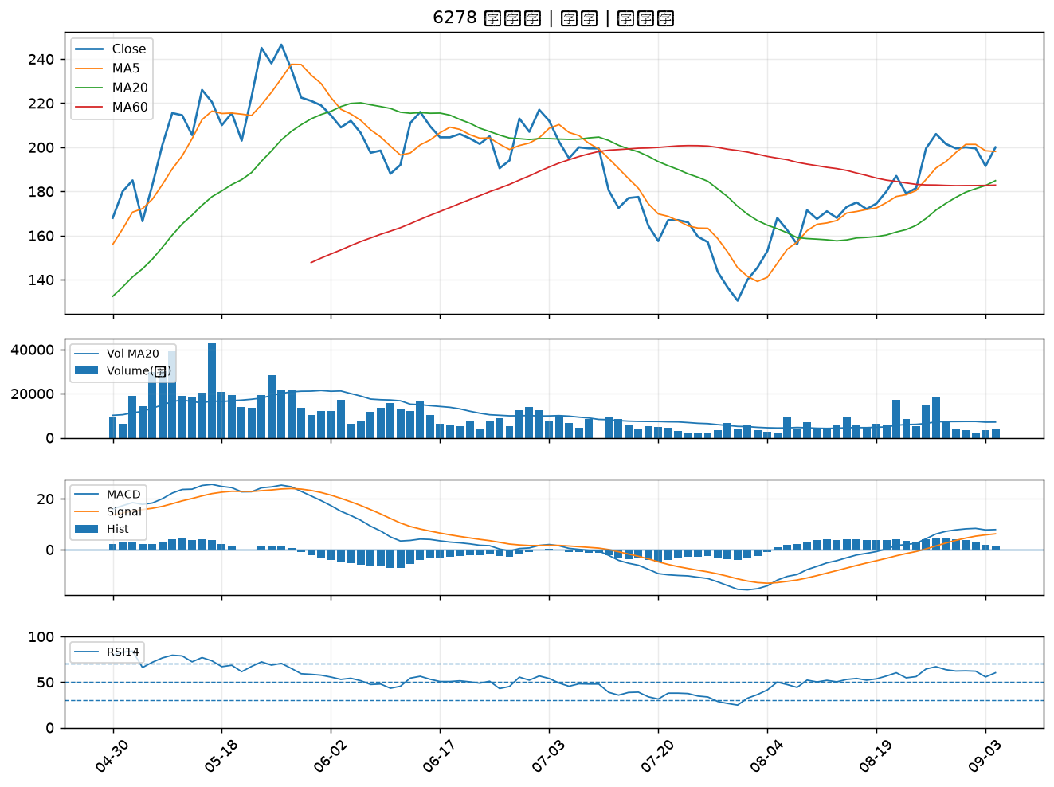

2385 群光｜B級

